Sheet1

案例基础情况
假设你被诊断出患有非常罕见的疾病，这种病患的比例仅是人口的0.1％， 即每千人中有1人。 你参加的检查这种疾病的检测能正确地找出99%的患者，将健康的人错误分类的几率只有1% 设定患病事件为H，检测出阳性事件为E
先验概率——在没有进行任何检查前患有疾病的概率 | P(H)=0.1%
条件概率——当你是患者的前提条件下，检查为阳性的概率 | P(E|H)=99%
求解：你真正患病的几率（在检测为真的情况下，患病的几率） | P(H|E)=？
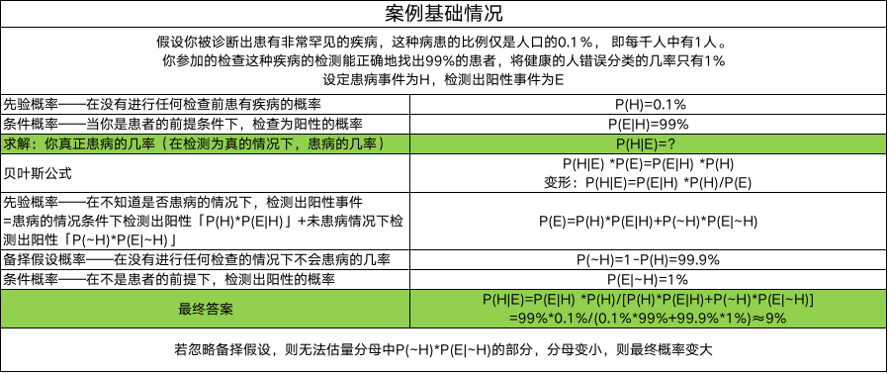
贝叶斯公式 | P(H|E) *P(E)=P(E|H) *P(H) 变形：P(H|E)=P(E|H) *P(H)/P(E)
先验概率——在不知道是否患病的情况下，检测出阳性事件 =患病的情况条件下检测出阳性「P(H)*P(E|H)」+未患病情况下检测出阳性「P(~H)*P(E|~H)」 | P(E)=P(H)*P(E|H)+P(~H)*P(E|~H)
备择假设概率——在没有进行任何检查的情况下不会患病的几率 | P(~H)=1-P(H)=99.9%
条件概率——在不是患者的前提下，检测出阳性的概率 | P(E|~H)=1%
最终答案 | P(H|E)=P(E|H) *P(H)/[P(H)*P(E|H)+P(~H)*P(E|~H)] =99%*0.1%/(0.1%*99%+99.9%*1%)≈9%
若忽略备择假设，则无法估量分母中P(~H)*P(E|~H)的部分，分母变小，则最终概率变大

